帳票
現品識別票

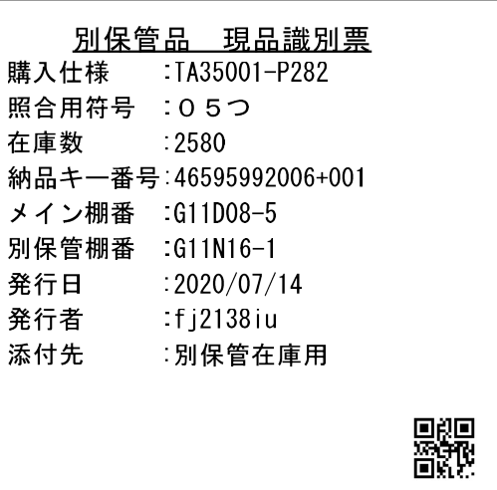

 | QRコード情報
 |  | 納品キー番号

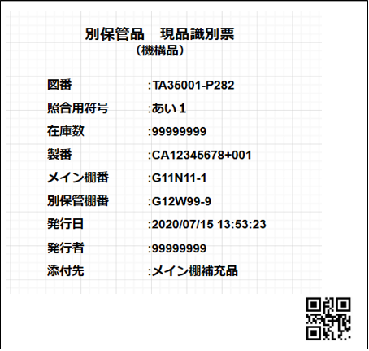

 | QRコード情報
 |  | 製番+図番+数量

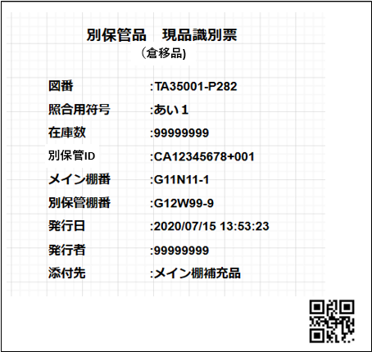

 | QRコード情報
 |  | 別保管ID

